Datos personales
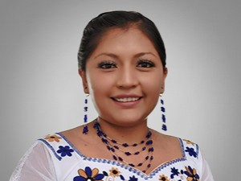

Nombres: | Daysi Marilin
Apellidos: | Yuquilema Chimbolema
Facebook: | https://www.facebook.com/daysiyuquilema.gentedeverdad
Twitter: | @marilin_daysi
Descripción:

